LevelC_电能量市场出清电价
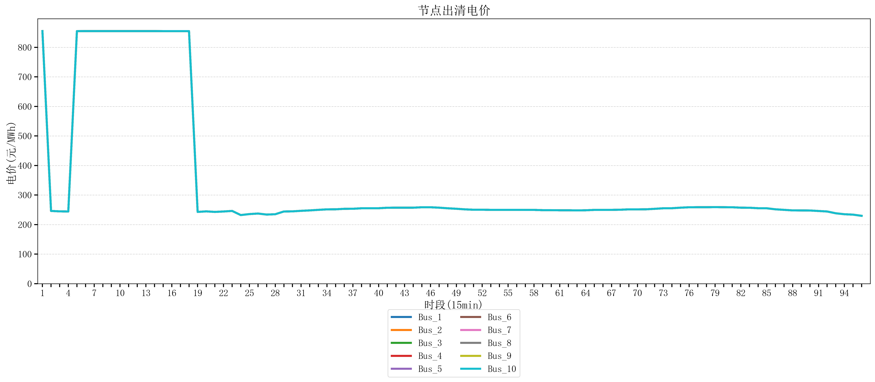
节点编号 | 电价类型 | 时段1 | 时段2 | 时段3 | 时段4 | 时段5 | 时段6 | 时段7 | 时段8 | 时段9 | 时段10 | 时段11 | 时段12 | 时段13 | 时段14 | 时段15 | 时段16 | 时段17 | 时段18 | 时段19 | 时段20 | 时段21 | 时段22
id | price_type | t1 | t2 | t3 | t4 | t5 | t6 | t7 | t8 | t9 | t10 | t11 | t12 | t13 | t14 | t15 | t16 | t17 | t18 | t19 | t20 | t21 | t22
str | str | float64 | float64 | float64 | float64 | float64 | float64 | float64 | float64 | float64 | float64 | float64 | float64 | float64 | float64 | float64 | float64 | float64 | float64 | float64 | float64 | float64 | float64
Bus_1 | 电能量电价 | 854.88856 | 246.16228 | 244.72448 | 244.32044 | 854.79162105 | 854.88856 | 854.88856 | 854.88856 | 854.88856 | 854.88856 | 854.88856 | 854.88856 | 854.88856 | 854.88856 | 854.79162105 | 854.79162105 | 854.79162105 | 854.79162105 | 242.88264 | 244.72448 | 242.88264 | 244.32044
Bus_2 | 电能量电价 | 854.88856 | 246.16228 | 244.72448 | 244.32044 | 854.79162105 | 854.88856 | 854.88856 | 854.88856 | 854.88856 | 854.88856 | 854.88856 | 854.88856 | 854.88856 | 854.88856 | 854.79162105 | 854.79162105 | 854.79162105 | 854.79162105 | 242.88264 | 244.72448 | 242.88264 | 244.32044
Bus_3 | 电能量电价 | 854.88856 | 246.16228 | 244.72448 | 244.32044 | 854.79162105 | 854.88856 | 854.88856 | 854.88856 | 854.88856 | 854.88856 | 854.88856 | 854.88856 | 854.88856 | 854.88856 | 854.79162105 | 854.79162105 | 854.79162105 | 854.79162105 | 242.88264 | 244.72448 | 242.88264 | 244.32044
Bus_4 | 电能量电价 | 854.88856 | 246.16228 | 244.72448 | 244.32044 | 854.79162105 | 854.88856 | 854.88856 | 854.88856 | 854.88856 | 854.88856 | 854.88856 | 854.88856 | 854.88856 | 854.88856 | 854.79162105 | 854.79162105 | 854.79162105 | 854.79162105 | 242.88264 | 244.72448 | 242.88264 | 244.32044
Bus_5 | 电能量电价 | 854.88856 | 246.16228 | 244.72448 | 244.32044 | 854.79162105 | 854.88856 | 854.88856 | 854.88856 | 854.88856 | 854.88856 | 854.88856 | 854.88856 | 854.88856 | 854.88856 | 854.79162105 | 854.79162105 | 854.79162105 | 854.79162105 | 242.88264 | 244.72448 | 242.88264 | 244.32044
Bus_6 | 电能量电价 | 854.88856 | 246.16228 | 244.72448 | 244.32044 | 854.79162105 | 854.88856 | 854.88856 | 854.88856 | 854.88856 | 854.88856 | 854.88856 | 854.88856 | 854.88856 | 854.88856 | 854.79162105 | 854.79162105 | 854.79162105 | 854.79162105 | 242.88264 | 244.72448 | 242.88264 | 244.32044
Bus_7 | 电能量电价 | 854.88856 | 246.16228 | 244.72448 | 244.32044 | 854.79162105 | 854.88856 | 854.88856 | 854.88856 | 854.88856 | 854.88856 | 854.88856 | 854.88856 | 854.88856 | 854.88856 | 854.79162105 | 854.79162105 | 854.79162105 | 854.79162105 | 242.88264 | 244.72448 | 242.88264 | 244.32044
Bus_8 | 电能量电价 | 854.88856 | 246.16228 | 244.72448 | 244.32044 | 854.79162105 | 854.88856 | 854.88856 | 854.88856 | 854.88856 | 854.88856 | 854.88856 | 854.88856 | 854.88856 | 854.88856 | 854.79162105 | 854.79162105 | 854.79162105 | 854.79162105 | 242.88264 | 244.72448 | 242.88264 | 244.32044
Bus_9 | 电能量电价 | 854.88856 | 246.16228 | 244.72448 | 244.32044 | 854.79162105 | 854.88856 | 854.88856 | 854.88856 | 854.88856 | 854.88856 | 854.88856 | 854.88856 | 854.88856 | 854.88856 | 854.79162105 | 854.79162105 | 854.79162105 | 854.79162105 | 242.88264 | 244.72448 | 242.88264 | 244.32044
Bus_10 | 电能量电价 | 854.88856 | 246.16228 | 244.72448 | 244.32044 | 854.79162105 | 854.88856 | 854.88856 | 854.88856 | 854.88856 | 854.88856 | 854.88856 | 854.88856 | 854.88856 | 854.88856 | 854.79162105 | 854.79162105 | 854.79162105 | 854.79162105 | 242.88264 | 244.72448 | 242.88264 | 244.32044
Bus_11 | 电能量电价 | 854.88856 | 246.16228 | 244.72448 | 244.32044 | 854.79162105 | 854.88856 | 854.88856 | 854.88856 | 854.88856 | 854.88856 | 854.88856 | 854.88856 | 854.88856 | 854.88856 | 854.79162105 | 854.79162105 | 854.79162105 | 854.79162105 | 242.88264 | 244.72448 | 242.88264 | 244.32044
Bus_12 | 电能量电价 | 854.88856 | 246.16228 | 244.72448 | 244.32044 | 854.79162105 | 854.88856 | 854.88856 | 854.88856 | 854.88856 | 854.88856 | 854.88856 | 854.88856 | 854.88856 | 854.88856 | 854.79162105 | 854.79162105 | 854.79162105 | 854.79162105 | 242.88264 | 244.72448 | 242.88264 | 244.32044
Bus_13 | 电能量电价 | 854.88856 | 246.16228 | 244.72448 | 244.32044 | 854.79162105 | 854.88856 | 854.88856 | 854.88856 | 854.88856 | 854.88856 | 854.88856 | 854.88856 | 854.88856 | 854.88856 | 854.79162105 | 854.79162105 | 854.79162105 | 854.79162105 | 242.88264 | 244.72448 | 242.88264 | 244.32044
Bus_14 | 电能量电价 | 854.88856 | 246.16228 | 244.72448 | 244.32044 | 854.79162105 | 854.88856 | 854.88856 | 854.88856 | 854.88856 | 854.88856 | 854.88856 | 854.88856 | 854.88856 | 854.88856 | 854.79162105 | 854.79162105 | 854.79162105 | 854.79162105 | 242.88264 | 244.72448 | 242.88264 | 244.32044
Bus_15 | 电能量电价 | 854.88856 | 246.16228 | 244.72448 | 244.32044 | 854.79162105 | 854.88856 | 854.88856 | 854.88856 | 854.88856 | 854.88856 | 854.88856 | 854.88856 | 854.88856 | 854.88856 | 854.79162105 | 854.79162105 | 854.79162105 | 854.79162105 | 242.88264 | 244.72448 | 242.88264 | 244.32044
Bus_16 | 电能量电价 | 854.88856 | 246.16228 | 244.72448 | 244.32044 | 854.79162105 | 854.88856 | 854.88856 | 854.88856 | 854.88856 | 854.88856 | 854.88856 | 854.88856 | 854.88856 | 854.88856 | 854.79162105 | 854.79162105 | 854.79162105 | 854.79162105 | 242.88264 | 244.72448 | 242.88264 | 244.32044
Bus_17 | 电能量电价 | 854.88856 | 246.16228 | 244.72448 | 244.32044 | 854.79162105 | 854.88856 | 854.88856 | 854.88856 | 854.88856 | 854.88856 | 854.88856 | 854.88856 | 854.88856 | 854.88856 | 854.79162105 | 854.79162105 | 854.79162105 | 854.79162105 | 242.88264 | 244.72448 | 242.88264 | 244.32044
Bus_18 | 电能量电价 | 854.88856 | 246.16228 | 244.72448 | 244.32044 | 854.79162105 | 854.88856 | 854.88856 | 854.88856 | 854.88856 | 854.88856 | 854.88856 | 854.88856 | 854.88856 | 854.88856 | 854.79162105 | 854.79162105 | 854.79162105 | 854.79162105 | 242.88264 | 244.72448 | 242.88264 | 244.32044
Bus_19 | 电能量电价 | 854.88856 | 246.16228 | 244.72448 | 244.32044 | 854.79162105 | 854.88856 | 854.88856 | 854.88856 | 854.88856 | 854.88856 | 854.88856 | 854.88856 | 854.88856 | 854.88856 | 854.79162105 | 854.79162105 | 854.79162105 | 854.79162105 | 242.88264 | 244.72448 | 242.88264 | 244.32044
Bus_20 | 电能量电价 | 854.88856 | 246.16228 | 244.72448 | 244.32044 | 854.79162105 | 854.88856 | 854.88856 | 854.88856 | 854.88856 | 854.88856 | 854.88856 | 854.88856 | 854.88856 | 854.88856 | 854.79162105 | 854.79162105 | 854.79162105 | 854.79162105 | 242.88264 | 244.72448 | 242.88264 | 244.32044
Bus_21 | 电能量电价 | 854.88856 | 246.16228 | 244.72448 | 244.32044 | 854.79162105 | 854.88856 | 854.88856 | 854.88856 | 854.88856 | 854.88856 | 854.88856 | 854.88856 | 854.88856 | 854.88856 | 854.79162105 | 854.79162105 | 854.79162105 | 854.79162105 | 242.88264 | 244.72448 | 242.88264 | 244.32044
Bus_22 | 电能量电价 | 854.88856 | 246.16228 | 244.72448 | 244.32044 | 854.79162105 | 854.88856 | 854.88856 | 854.88856 | 854.88856 | 854.88856 | 854.88856 | 854.88856 | 854.88856 | 854.88856 | 854.79162105 | 854.79162105 | 854.79162105 | 854.79162105 | 242.88264 | 244.72448 | 242.88264 | 244.32044
Bus_23 | 电能量电价 | 854.88856 | 246.16228 | 244.72448 | 244.32044 | 854.79162105 | 854.88856 | 854.88856 | 854.88856 | 854.88856 | 854.88856 | 854.88856 | 854.88856 | 854.88856 | 854.88856 | 854.79162105 | 854.79162105 | 854.79162105 | 854.79162105 | 242.88264 | 244.72448 | 242.88264 | 244.32044
Bus_24 | 电能量电价 | 854.88856 | 246.16228 | 244.72448 | 244.32044 | 854.79162105 | 854.88856 | 854.88856 | 854.88856 | 854.88856 | 854.88856 | 854.88856 | 854.88856 | 854.88856 | 854.88856 | 854.79162105 | 854.79162105 | 854.79162105 | 854.79162105 | 242.88264 | 244.72448 | 242.88264 | 244.32044
Bus_25 | 电能量电价 | 854.88856 | 246.16228 | 244.72448 | 244.32044 | 854.79162105 | 854.88856 | 854.88856 | 854.88856 | 854.88856 | 854.88856 | 854.88856 | 854.88856 | 854.88856 | 854.88856 | 854.79162105 | 854.79162105 | 854.79162105 | 854.79162105 | 242.88264 | 244.72448 | 242.88264 | 244.32044
Bus_26 | 电能量电价 | 854.88856 | 246.16228 | 244.72448 | 244.32044 | 854.79162105 | 854.88856 | 854.88856 | 854.88856 | 854.88856 | 854.88856 | 854.88856 | 854.88856 | 854.88856 | 854.88856 | 854.79162105 | 854.79162105 | 854.79162105 | 854.79162105 | 242.88264 | 244.72448 | 242.88264 | 244.32044
Bus_27 | 电能量电价 | 854.88856 | 246.16228 | 244.72448 | 244.32044 | 854.79162105 | 854.88856 | 854.88856 | 854.88856 | 854.88856 | 854.88856 | 854.88856 | 854.88856 | 854.88856 | 854.88856 | 854.79162105 | 854.79162105 | 854.79162105 | 854.79162105 | 242.88264 | 244.72448 | 242.88264 | 244.32044
Bus_28 | 电能量电价 | 854.88856 | 246.16228 | 244.72448 | 244.32044 | 854.79162105 | 854.88856 | 854.88856 | 854.88856 | 854.88856 | 854.88856 | 854.88856 | 854.88856 | 854.88856 | 854.88856 | 854.79162105 | 854.79162105 | 854.79162105 | 854.79162105 | 242.88264 | 244.72448 | 242.88264 | 244.32044
Bus_29 | 电能量电价 | 854.88856 | 246.16228 | 244.72448 | 244.32044 | 854.79162105 | 854.88856 | 854.88856 | 854.88856 | 854.88856 | 854.88856 | 854.88856 | 854.88856 | 854.88856 | 854.88856 | 854.79162105 | 854.79162105 | 854.79162105 | 854.79162105 | 242.88264 | 244.72448 | 242.88264 | 244.32044
Bus_30 | 电能量电价 | 854.88856 | 246.16228 | 244.72448 | 244.32044 | 854.79162105 | 854.88856 | 854.88856 | 854.88856 | 854.88856 | 854.88856 | 854.88856 | 854.88856 | 854.88856 | 854.88856 | 854.79162105 | 854.79162105 | 854.79162105 | 854.79162105 | 242.88264 | 244.72448 | 242.88264 | 244.32044
Bus_31 | 电能量电价 | 854.88856 | 246.16228 | 244.72448 | 244.32044 | 854.79162105 | 854.88856 | 854.88856 | 854.88856 | 854.88856 | 854.88856 | 854.88856 | 854.88856 | 854.88856 | 854.88856 | 854.79162105 | 854.79162105 | 854.79162105 | 854.79162105 | 242.88264 | 244.72448 | 242.88264 | 244.32044
Bus_32 | 电能量电价 | 854.88856 | 246.16228 | 244.72448 | 244.32044 | 854.79162105 | 854.88856 | 854.88856 | 854.88856 | 854.88856 | 854.88856 | 854.88856 | 854.88856 | 854.88856 | 854.88856 | 854.79162105 | 854.79162105 | 854.79162105 | 854.79162105 | 242.88264 | 244.72448 | 242.88264 | 244.32044
Bus_33 | 电能量电价 | 854.88856 | 246.16228 | 244.72448 | 244.32044 | 854.79162105 | 854.88856 | 854.88856 | 854.88856 | 854.88856 | 854.88856 | 854.88856 | 854.88856 | 854.88856 | 854.88856 | 854.79162105 | 854.79162105 | 854.79162105 | 854.79162105 | 242.88264 | 244.72448 | 242.88264 | 244.32044
Bus_34 | 电能量电价 | 854.88856 | 246.16228 | 244.72448 | 244.32044 | 854.79162105 | 854.88856 | 854.88856 | 854.88856 | 854.88856 | 854.88856 | 854.88856 | 854.88856 | 854.88856 | 854.88856 | 854.79162105 | 854.79162105 | 854.79162105 | 854.79162105 | 242.88264 | 244.72448 | 242.88264 | 244.32044
Bus_35 | 电能量电价 | 854.88856 | 246.16228 | 244.72448 | 244.32044 | 854.79162105 | 854.88856 | 854.88856 | 854.88856 | 854.88856 | 854.88856 | 854.88856 | 854.88856 | 854.88856 | 854.88856 | 854.79162105 | 854.79162105 | 854.79162105 | 854.79162105 | 242.88264 | 244.72448 | 242.88264 | 244.32044
Bus_36 | 电能量电价 | 854.88856 | 246.16228 | 244.72448 | 244.32044 | 854.79162105 | 854.88856 | 854.88856 | 854.88856 | 854.88856 | 854.88856 | 854.88856 | 854.88856 | 854.88856 | 854.88856 | 854.79162105 | 854.79162105 | 854.79162105 | 854.79162105 | 242.88264 | 244.72448 | 242.88264 | 244.32044
Bus_37 | 电能量电价 | 854.88856 | 246.16228 | 244.72448 | 244.32044 | 854.79162105 | 854.88856 | 854.88856 | 854.88856 | 854.88856 | 854.88856 | 854.88856 | 854.88856 | 854.88856 | 854.88856 | 854.79162105 | 854.79162105 | 854.79162105 | 854.79162105 | 242.88264 | 244.72448 | 242.88264 | 244.32044
Bus_38 | 电能量电价 | 854.88856 | 246.16228 | 244.72448 | 244.32044 | 854.79162105 | 854.88856 | 854.88856 | 854.88856 | 854.88856 | 854.88856 | 854.88856 | 854.88856 | 854.88856 | 854.88856 | 854.79162105 | 854.79162105 | 854.79162105 | 854.79162105 | 242.88264 | 244.72448 | 242.88264 | 244.32044
Bus_39 | 电能量电价 | 854.88856 | 246.16228 | 244.72448 | 244.32044 | 854.79162105 | 854.88856 | 854.88856 | 854.88856 | 854.88856 | 854.88856 | 854.88856 | 854.88856 | 854.88856 | 854.88856 | 854.79162105 | 854.79162105 | 854.79162105 | 854.79162105 | 242.88264 | 244.72448 | 242.88264 | 244.32044
Bus_40 | 电能量电价 | 854.88856 | 246.16228 | 244.72448 | 244.32044 | 854.79162105 | 854.88856 | 854.88856 | 854.88856 | 854.88856 | 854.88856 | 854.88856 | 854.88856 | 854.88856 | 854.88856 | 854.79162105 | 854.79162105 | 854.79162105 | 854.79162105 | 242.88264 | 244.72448 | 242.88264 | 244.32044
Bus_41 | 电能量电价 | 854.88856 | 246.16228 | 244.72448 | 244.32044 | 854.79162105 | 854.88856 | 854.88856 | 854.88856 | 854.88856 | 854.88856 | 854.88856 | 854.88856 | 854.88856 | 854.88856 | 854.79162105 | 854.79162105 | 854.79162105 | 854.79162105 | 242.88264 | 244.72448 | 242.88264 | 244.32044
Bus_42 | 电能量电价 | 854.88856 | 246.16228 | 244.72448 | 244.32044 | 854.79162105 | 854.88856 | 854.88856 | 854.88856 | 854.88856 | 854.88856 | 854.88856 | 854.88856 | 854.88856 | 854.88856 | 854.79162105 | 854.79162105 | 854.79162105 | 854.79162105 | 242.88264 | 244.72448 | 242.88264 | 244.32044
Bus_43 | 电能量电价 | 854.88856 | 246.16228 | 244.72448 | 244.32044 | 854.79162105 | 854.88856 | 854.88856 | 854.88856 | 854.88856 | 854.88856 | 854.88856 | 854.88856 | 854.88856 | 854.88856 | 854.79162105 | 854.79162105 | 854.79162105 | 854.79162105 | 242.88264 | 244.72448 | 242.88264 | 244.32044
Bus_44 | 电能量电价 | 854.88856 | 246.16228 | 244.72448 | 244.32044 | 854.79162105 | 854.88856 | 854.88856 | 854.88856 | 854.88856 | 854.88856 | 854.88856 | 854.88856 | 854.88856 | 854.88856 | 854.79162105 | 854.79162105 | 854.79162105 | 854.79162105 | 242.88264 | 244.72448 | 242.88264 | 244.32044
Bus_1 | 阻塞电价 | 0 | 0 | 0 | 0 | 0 | 0 | 0 | 0 | 0 | 0 | 0 | 0 | 0 | 0 | 0 | 0 | 0 | 0 | 0 | 0 | 0 | 0
Bus_2 | 阻塞电价 | 0 | 0 | 0 | 0 | 0 | 0 | 0 | 0 | 0 | 0 | 0 | 0 | 0 | 0 | 0 | 0 | 0 | 0 | 0 | 0 | 0 | 0
...

LevelC_电力电量平衡表单
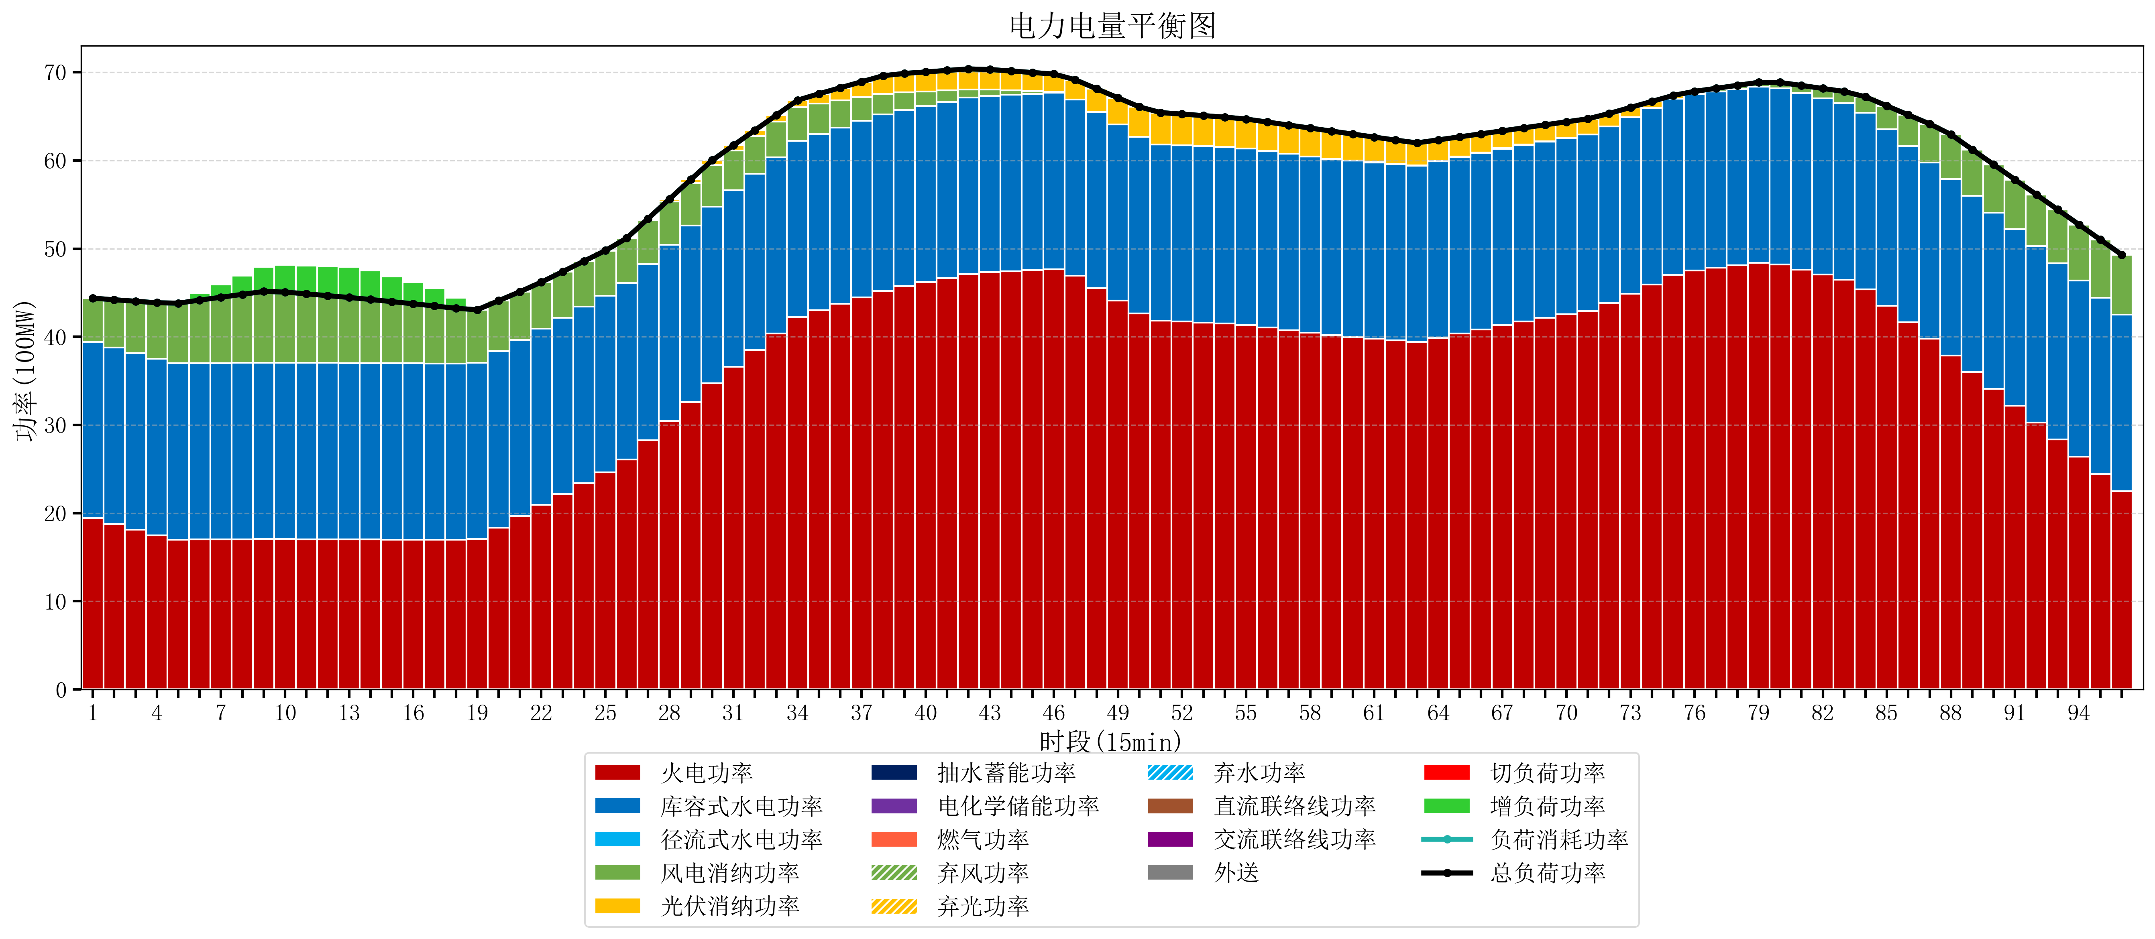
元件名称 | 时段1 | 时段2 | 时段3 | 时段4 | 时段5 | 时段6 | 时段7 | 时段8 | 时段9 | 时段10 | 时段11 | 时段12 | 时段13 | 时段14 | 时段15 | 时段16 | 时段17
name | t1 | t2 | t3 | t4 | t5 | t6 | t7 | t8 | t9 | t10 | t11 | t12 | t13 | t14 | t15 | t16 | t17
str | float64 | float64 | float64 | float64 | float64 | float64 | float64 | float64 | float64 | float64 | float64 | float64 | float64 | float64 | float64 | float64 | float64
火电功率 | 19.418947368 | 18.775095318 | 18.139740203 | 17.504385089 | 16.990493075 | 17.007867036 | 17.024177285 | 17.040487535 | 17.056797784 | 17.053518006 | 17.0433241 | 17.033130194 | 17.022936288 | 17.011501385 | 16.999268698 | 16.987036011 | 16.974803324
库容式水电功率 | 20 | 20 | 20 | 20 | 20 | 20 | 20 | 20 | 20 | 20 | 20 | 20 | 20 | 20 | 20 | 20 | 20
径流式水电功率 | 0 | 0 | 0 | 0 | 0 | 0 | 0 | 0 | 0 | 0 | 0 | 0 | 0 | 0 | 0 | 0 | 0
风电消纳功率 | 4.96 | 5.4248421053 | 5.8896842105 | 6.3545263158 | 6.8193684211 | 7.1494736842 | 7.4593684211 | 7.7692631579 | 8.0791578947 | 8.0168421053 | 7.8231578947 | 7.6294736842 | 7.4357894737 | 7.2185263158 | 6.9861052632 | 6.7536842105 | 6.5212631579
光伏消纳功率 | 0 | 0 | 0 | 0 | 0 | 0 | 0 | 0 | 0 | 0 | 0 | 0 | 0 | 0 | 0 | 0 | 0
抽水蓄能功率 | 0 | 0 | 0 | 0 | 0 | 0 | 0 | 0 | 0 | 0 | 0 | 0 | 0 | 0 | 0 | 0 | 0
电化学储能功率 | 0 | 0 | 0 | 0 | 0 | 0 | 0 | 0 | 0 | 0 | 0 | 0 | 0 | 0 | 0 | 0 | 0
燃气功率 | 0 | 0 | 0 | 0 | 0 | 0 | 0 | 0 | 0 | 0 | 0 | 0 | 0 | 0 | 0 | 0 | 0
直流联络线功率 | 0 | 0 | 0 | 0 | 0 | 0 | 0 | 0 | 0 | 0 | 0 | 0 | 0 | 0 | 0 | 0 | 0
交流联络线功率 | 0 | 0 | 0 | 0 | 0 | 0 | 0 | 0 | 0 | 0 | 0 | 0 | 0 | 0 | 0 | 0 | 0
负荷消耗功率 | 44.378947368 | 44.199937423 | 44.029424414 | 43.858911404 | 43.809861496 | 44.15734072 | 44.483545706 | 44.809750693 | 45.135955679 | 45.070360111 | 44.866481994 | 44.662603878 | 44.458725762 | 44.230027701 | 43.985373961 | 43.740720222 | 43.496066482
外送 | 0 | 0 | 0 | 0 | 0 | 0 | 0 | 0 | 0 | 0 | 0 | 0 | 0 | 0 | 0 | 0 | 0
总负荷功率 | 44.378947368 | 44.199937423 | 44.029424414 | 43.858911404 | 43.809861496 | 44.15734072 | 44.483545706 | 44.809750693 | 45.135955679 | 45.070360111 | 44.866481994 | 44.662603878 | 44.458725762 | 44.230027701 | 43.985373961 | 43.740720222 | 43.496066482
弃风功率 | 0 | 0 | 0 | 0 | 0 | 0 | 0 | 0 | 0 | 0 | 0 | 0 | 0 | 0 | 0 | 0 | 0
弃光功率 | 0 | 0 | 0 | 0 | 0 | 0 | 0 | 0 | 0 | 0 | 0 | 0 | 0 | 0 | 0 | 0 | 0
弃水功率 | 0 | 0 | 0 | 0 | 0 | 0 | 0 | 0 | 0 | 0 | 0 | 0 | 0 | 0 | 0 | 0 | 0
切负荷功率 | 0 | 0 | 0 | 0 | 0 | 0 | 0 | 0 | 0 | 0 | 0 | 0 | 0 | 0 | 0 | 0 | 0
增负荷功率 | 0.008496936421 | 0 | 0 | 0 | 0.12146310056 | 0.78772751601 | 1.4549585205 | 2.122189525 | 2.7894205295 | 3.06485098 | 3.201998882 | 3.3391467841 | 3.4762946861 | 3.2772510615 | 2.8620843127 | 2.4469175639 | 2.0317508151

